CANVAS ERIX
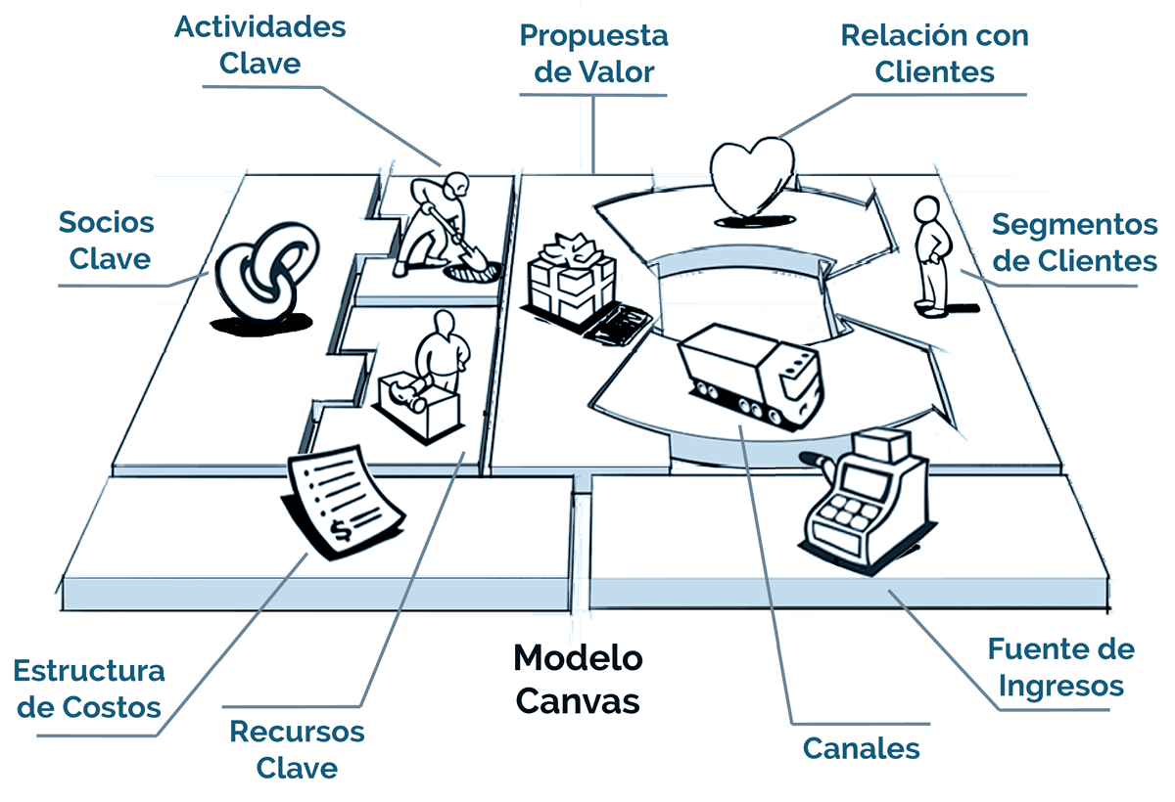
 | MODELO DE NEGOCIOS
ALIANZAS | ACTIVIDADES | PROPOSICIÓN DE VALOR | RELACION | CLIENTES
¿Quién te ayuda? | ¿Qué haces? | ¿Qué ayuda ofreces? | ¿Cómo te relacionas? | ¿A quien ayudas?

 |  |  | Bancos de colombia
angeles inversores |  |  | personas colombia
innpulsa |  |  | BD de las paginas de los Banco
mintic |  |  | superintendencia financiera
Enter.com
bancos
super interdencia
camara de comercio
Andi
superfinanciera
 | RECURSOS |  | CANALES
 | ¿Quién eres y que tienes? |  | ¿Cómo te conocen y que medios utilizas ?

ESTRUCTURA DE COSTOS |  |  | FLUJO DE INGRESOS
¿Qué das? |  |  | ¿Qué obtienes?

